Sheet1
Metode bagi 2 (biseksi)
Fungsi f(x) = 2x^3-5=0
 |  |  |  | Ingat untuk menentukan nilai a dan b, harus memenuhi syarat f(a).f(b)<0;
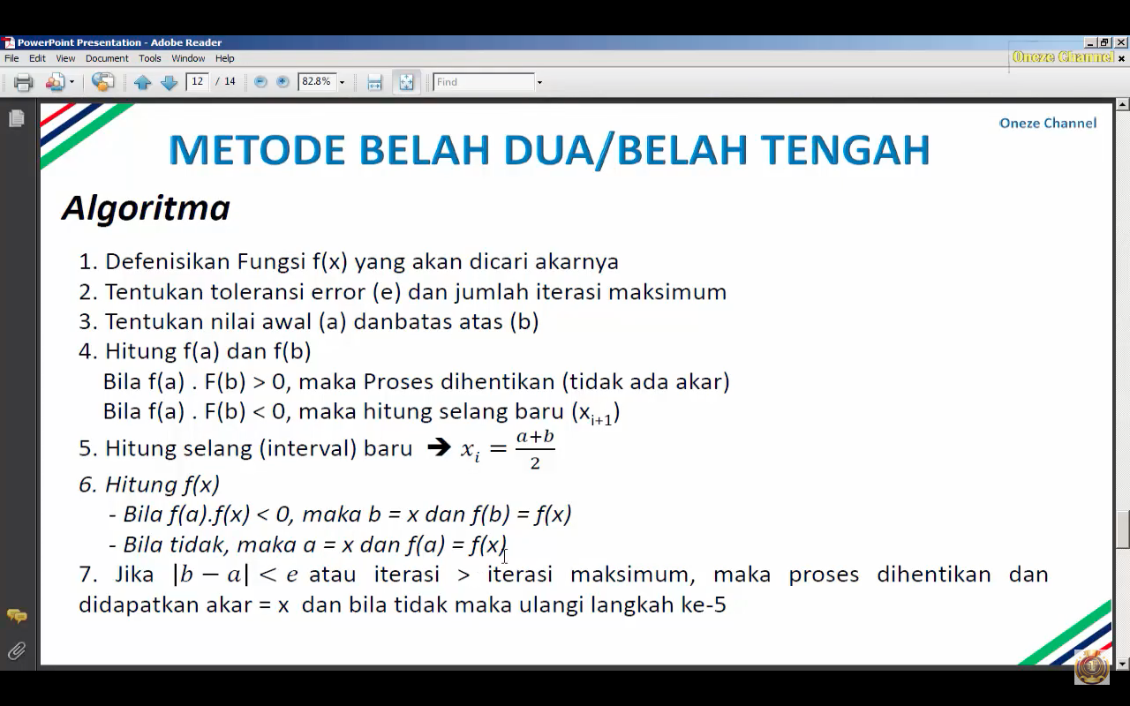
 |  |  |  | apakah memuat akar atau tidak
e=0.001

Ierasi | a | b | f(a) | f(b) | x | f(x) | f(a).f(x) | |a-b|
1 | 0 | 3 | -5 | 49 | 1.5 | 1.75 | -8.75 | -3
2 |  | 1.5 |  | 1.75
3
4
5
6
7
8
9
10
11
12
13
14
15
16
17
18
19
20
21
22
23
24
25
26
27
28
29

